Slim
 | Estructura 4 patas sin brazos
Slim 00 | Gris | Blanco | Cromado
Polipropileno colores blanco, negro, | 106 | 110 | 116
gris, arena, verde, burdeos

 | Estructura 4 patas con brazos
Slim 01 | Gris | Blanco | Cromado
Polipropileno colores blanco, negro, | 128 | 132 | 138
gris, arena, verde, burdeos

 | Estructura giratoria sin brazos
Slim 04 | Gris
Polipropileno colores blanco, negro, | 193
gris, arena, verde, burdeos

 | Estructura giratoria con brazos
Slim 05 | Gris
Polipropileno colores blanco, negro, | 215
gris, arena, verde, burdeos

*colores verde,burdeos consultar stock*

Suplementos

TAPIZADOS
Asiento G1 (Rose, Bond) | 33
Asiento G3 (Valencia, Dekora) | 48
Asiento + Respaldo G1 (Rose, Bond) | 76
Asiento + Respaldo G3 (Valencia, Dekora) | 106

Mecanismo basculante AREA 04-05 | 36
Tacos con fieltro (para 4 patas) | 6
Topes fijos 10mm/30mm | 0
Topes Antiestáticos 30mm | 22
Ruedas Parquet 50mm | 8
Ruedas cromadas 50mm | 20
Ruedas cromadas para parquet 50mm | 30
Ruedas parquet 60mm G | 14
Ruedas Stop&go | 34
Ruedas Antiestáticas 50mm | 22

Pala escritura para brazos | 69
Unión silla fija | 23
Tacos con fieltro (4un.) | 6
Carro porta-sillas | 125

 | ,
BANCADA

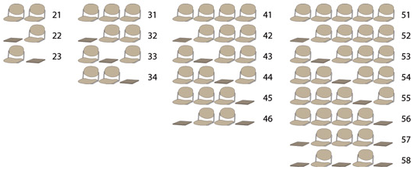

BANCADA SLIM | ESTRUCTURAS PINTADAS GRIS

2 PLAZAS (21) | 465
1 PLAZA + 1 MESA (22,23) | 430
3 PLAZAS (31) | 617
2 PLAZAS + 1 MESA (32,33,34) | 582
4 PLAZAS (41) | 772
3 PLAZAS + 1 MESA (42,43,44,45) | 737
2 PLAZAS + 2 MESAS (46) | 702
5 PLAZAS (51) | 931
4 PLAZAS +1 MESA (52,53,54,55,56) | 896
3 PLAZAS + 2 MESAS (57) | 861
2 PLAZAS + 3 MESAS | 826

Suplementos

BRAZO SUJETO A BARRA BANCADA | 58
BRAZO SUJETO A BARRA CON PALA | 88
PATAS CROMADAS | 32

TAPIZADOS
Asiento G1 (Rose, Bond) | 33
Asiento G3 (Valencia, Dekora) | 48
Asiento + Respaldo G1 (Rose, Bond) | 76
Asiento + Respaldo G3 (Valencia, Dekora) | 106

